固定資産税負担額
 | 45. 固定資産税負担額（人口１人当たり）

 | 時点 2018(H30)年度（毎年） |  |  |  |  |  |  | 平 均 値 |  |  |  | 66,757
 | 単位 円 |  |  |  |  |  |  | 標準偏差 |  |  |  | 33,337
 | 市町村名 | 指標 | 順位 |  | #REF! | 備考 | 市町村名 | 指標 | 順位 |  | #REF! | 備考

 | 市町村平均 | 66,757 |  | － |  |  | 八街市 | 40,615 |  | 52
 | 千葉市 | 70,413 |  | 12 |  |  | 印西市 | 98,472 |  | 8
 | 銚子市 | 55,781 |  | 28 |  |  | 白井市 | 57,558 |  | 24
 | 市川市 | 60,703 |  | 20 |  |  | 富里市 | 52,909 |  | 32
 | 船橋市 | 55,925 |  | 27 |  |  | 南房総市 | 54,763 |  | 29
 | 館山市 | 50,494 |  | 38 |  |  | 匝瑳市 | 46,050 |  | 44
 | 木更津市 | 56,992 |  | 25 |  |  | 香取市 | 52,521 |  | 34
 | 松戸市 | 48,839 |  | 42 |  |  | 山武市 | 50,289 |  | 39
 | 野田市 | 68,649 |  | 14 |  |  | いすみ市 | 46,830 |  | 43
 | 茂原市 | 66,475 |  | 16 |  |  | 大網白里市 | 38,738 |  | 54
 | 成田市 | 149,008 |  | 2 |  |  | 酒々井町 | 62,938 |  | 19
 | 佐倉市 | 53,162 |  | 31 |  |  | 栄町 | 42,508 |  | 49
 | 東金市 | 52,147 |  | 35 |  |  | 神崎町 | 49,460 |  | 41
 | 旭市 | 45,300 |  | 47 |  |  | 多古町 | 67,330 |  | 15
 | 習志野市 | 60,100 |  | 21 |  |  | 東庄町 | 46,034 |  | 45
 | 柏市 | 59,855 |  | 22 |  |  | 九十九里町 | 40,545 |  | 53
 | 勝浦市 | 64,113 |  | 17 |  |  | 芝山町 | 233,535 |  | 1
 | 市原市 | 82,496 |  | 9 |  |  | 横芝光町 | 49,526 |  | 40
 | 流山市 | 52,591 |  | 33 |  |  | 一宮町 | 51,973 |  | 36
 | 八千代市 | 54,465 |  | 30 |  |  | 睦沢町 | 51,454 |  | 37
 | 我孫子市 | 45,718 |  | 46 |  |  | 長生村 | 56,837 |  | 26
 | 鴨川市 | 63,846 |  | 18 |  |  | 白子町 | 58,930 |  | 23
 | 鎌ケ谷市 | 41,382 |  | 51 |  |  | 長柄町 | 116,777 |  | 6
 | 君津市 | 118,283 |  | 5 |  |  | 長南町 | 77,303 |  | 10
 | 富津市 | 126,142 |  | 3 |  |  | 大多喜町 | 71,328 |  | 11
 | 浦安市 | 110,799 |  | 7 |  |  | 御宿町 | 69,441 |  | 13
 | 四街道市 | 41,921 |  | 50 |  |  | 鋸南町 | 44,718 |  | 48
 | 袖ケ浦市 | 119,888 |  | 4

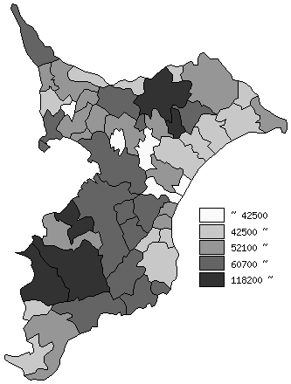
 | 市町村平均の推移
平成26年度 | 62540
平成27年度 | 62571
平成28年度 | 64393
平成29年度 | 66077
平成30年度 | 66757

《備 考》 ・資料出所 総務省「市町村別決算状況調」 ・算出方法 固定資産税歳入総額÷住民基本台帳人口(H31.1.1)

